Sheet1
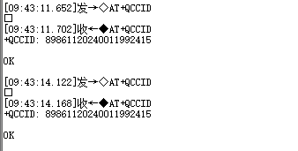
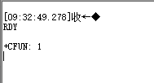
第一步： | 等待模块上传状态
1
 |  | 自动上传

2 | 提示就绪或没有就绪
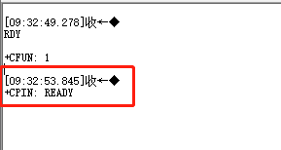

第二步： | 禁用睡眠模式 | AT+QSCLK=0
 | 回复OK表示成功

第三步： | 查询附着网络 | AT+CGATT?
 | 首次读取回复“0”表示没有连接网络

 | 回复“1”表示连接网络 成功

第四步： | 将模块设置成吞吐模块 | AT+NNMI=1
 | 回复OK表示成功

第五步： | 查询模块是否成功注网 | AT+CGPADDR?

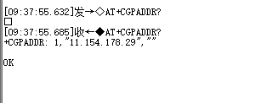

第六步： | 设置端口和IP指令 | AT+NCFG=0,86400
 |  | AT+NCDPOPEN="221.229.214.202"
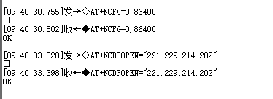

第七步： | 读取设备IMEI | AT+CGSN=1

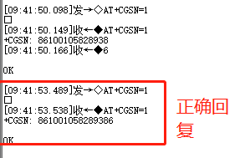

第八步： | 读取IMSI卡号 | AT+QCCID

